8.3
 | CORPORACIÓN DEL SEGURO DE DEPÓSITOS, FONDO DE LIQUIDEZ Y FONDO DE SEGUROS PRIVADOS
 | PROMEDIO DE DÍAS UTILIZADOS PARA LA ATENCIÓN DEL PAGO DE SEGURO DE DEPÓSITOS

<- Volver a índice

Notas
(1) Corresponde a Bases de Datos Originales (BDD)
(2) En el mes de febrero de 2026 no ingresó ninguna base de datos original.
Fuente: COSEDE

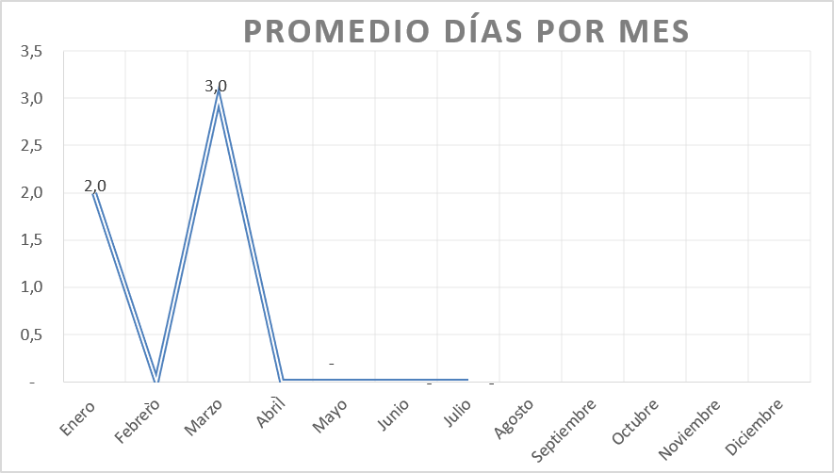

Nota: Durante el mes de Febrero, abril y mayo y junio no ha ingresado ninguna base de datos original ni modificatoria.

9.2
 | CORPORACIÓN DEL SEGURO DE DEPÓSITOS, FONDO DE LIQUIDEZ Y FONDO DE SEGUROS PRIVADOS
 | PROMEDIO DE DÍAS UTILIZADOS PARA LA ATENCIÓN DEL PAGO DE SEGURO DE SEGUROS PRIVADOS

<- Volver a índice
Tiempo COSEDE vs. Tiempo Liquidador
 | Tiempo liquidador | Tiempo COSEDE
BDD Dic 22 | 246 | 14
BDDM1 Mar24 |  | 3
BDDM2 Sep24 |  | 3
BDDM3 Dic24 |  | 2
BDD | 359 | 3

Fuente: COSEDE
*En el mes de diciembre 2022 ingresó la Base de Datos Original de Empresa Aseguradora Sucre. *En el mes de marzo de 2024 se ingresó una Base de Datos de Asegurados y Beneficiarios Modificada de la Empresa Aseguradora Sucre. *En el mes de septiembre de 2024 ingresó una Base de Datos de Asegurados y Beneficiarios Modificada de la Empresa Aseguradora Sucre. *En el mes de diciembre de 2024 ingresó una Base de Datos de Asegurados y Beneficiarios Modificada de la Empresa Aseguradora Sucre. ** *En el mes de julio de 2025 ingresó la Base de Datos Original de Empresa Aseguradora Oriente.

